Esercizio
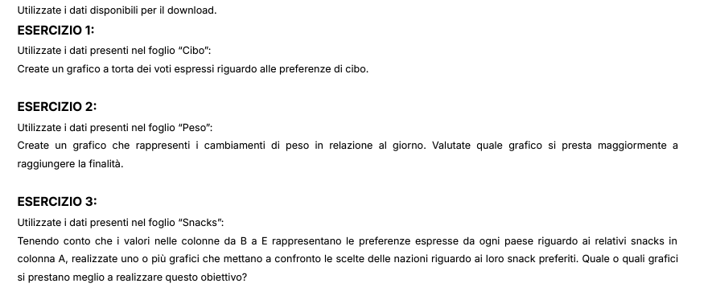

Cibi
CIBO | VOTI
Risotto | 23
Gelato | 35
Pizza | 42
Prosciutto | 55
Cannoli | 62
Pasta | 70
Tiramisù | 80

Peso
Andamento Peso
GIORNO | PESO
1 | 70.5
2 | 71
3 | 70.5
4 | 71
5 | 71.5
6 | 71
7 | 71.5
8 | 72
9 | 71.5
10 | 72
11 | 72.4
12 | 72.9
13 | 72.4
14 | 72.9
15 | 73.4
16 | 72.9
17 | 73.4
18 | 73.9
19 | 73.4
20 | 73.9
21 | 74.4
22 | 73.9
23 | 74.4
24 | 74.9
25 | 74.4
26 | 74.9
27 | 75.4
28 | 74.9
29 | 75.4
30 | 75.9

Snacks
Preferenza Snack per Stato
Snack | Italia | Francia | Germania | Spagna | Somma delle preferenze
Kinder Bueno | 8 | 2 | 1 | 3 | 14
Nutella | 1 | 1 | 7 | 5 | 14
Mars | 12 | 1 | 2 | 5 | 20
Girella | 4 | 11 | 2 | 4 | 21
Lion | 6 | 1 | 11 | 11 | 29
Baiocchi | 18 | 13 | 9 | 9 | 49
Snickers | 2 | 8 | 38 | 6 | 54
Verdura | 20 | 17 | 14 | 12 | 63
Kit-Kat | 25 | 7 | 11 | 23 | 66
Frutta | 4 | 39 | 5 | 22 | 70
Preferenze

